(2)TOOL or CONSUPTION
 | □ TOOL or CONSUPTION(공구, 도구 및 소모품) - 전기가가 안들어가는 아이템

Item | NO | 4)卡通箱编号 |  | 1) picture (before PACKING) | 2) ENGLISH ITEM NAME | 3) MANUFACTUROR (ex : OOO company) | 4)卡通箱编号 | 数量 | Weight (KG) | 5) MATERIAL (ex : STEEL, PLASTIC) | 6) STANDARD TYPE (ex : DIAMENSION) | 7) ORIGIN (cx : MEDE IN KOREA) | 8) MSDS (in case of chemical) | 9) HS CODE (At origin) | 中文名称 | NEW OR USED | MANUFACTURE DATE | 10) Cost (USD)
1 | Plastic Tooling | 001-22018-01A | Khuôn đúc linh kiện nhựa, chất liệu thép, kích thước: 416x400x400mm, Nhà sx: Techsen electronic(shenzhen) co.,ltd, China, Hàng mới 100% | 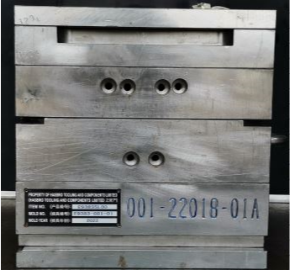 | Simon Spring Refresh | Techsen electronic(shenzhen) co.,ltd | 001-22018-01A | 1 | 475 | Steel | 416x400x400MM | MADE IN CHINA |  | 84807190 | 塑胶模具 | NEW | 2022 | 10,710
2 | Plastic Tooling | 001-22018-01B | Khuôn đúc linh kiện nhựa, chất liệu thép, kích thước: 416x400x400mm, Nhà sx: Techsen electronic(shenzhen) co.,ltd, China, Hàng mới 100% | 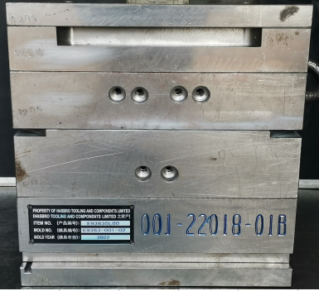 | Simon Spring Refresh | Techsen electronic(shenzhen) co.,ltd | 001-22018-01B | 1 | 475 | Steel | 416x400x400MM | MADE IN CHINA |  | 84807190 | 塑胶模具 | NEW | 2022 | 10,065
3 | Plastic Tooling | 001-22018-02A | Khuôn đúc linh kiện nhựa, chất liệu thép, kích thước: 352x400x400mm, Nhà sx: Techsen electronic(shenzhen) co.,ltd, China , Hàng mới 100% | 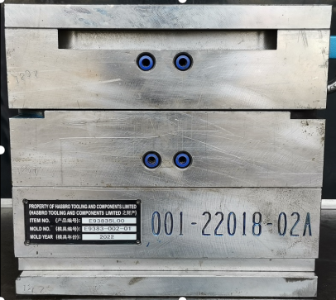 | Simon Spring Refresh | Techsen electronic(shenzhen) co.,ltd | 001-22018-02A | 1 | 400 | Steel | 352x400x400MM | MADE IN CHINA |  | 84807190 | 塑胶模具 | NEW | 2022 | 11,097
4 | Plastic Tooling | 001-22018-02B | Khuôn đúc linh kiện nhựa, chất liệu thép, kích thước: 352x400x400mm, Nhà sx: Techsen electronic(shenzhen) co.,ltd, China, Hàng mới 100% | 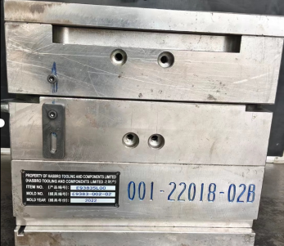 | Simon Spring Refresh | Techsen electronic(shenzhen) co.,ltd | 001-22018-02B | 1 | 400 | Steel | 352x400x400MM | MADE IN CHINA |  | 84807190 | 塑胶模具 | NEW | 2022 | 10,581
5 | Plastic Tooling | 001-22018-03A | Khuôn đúc linh kiện nhựa, chất liệu thép, kích thước: 302x300x300mm, Nhà sx: Techsen electronic(shenzhen) co.,ltd, China, Hàng mới 100% | 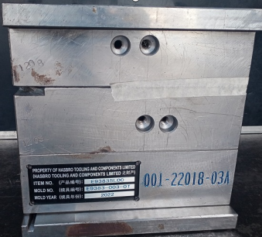 | Simon Spring Refresh | Techsen electronic(shenzhen) co.,ltd | 001-22018-03A | 1 | 185 | Steel | 302x300x300MM | MADE IN CHINA |  | 84807190 | 塑胶模具 | NEW | 2022 | 5,420
6 | Plastic Tooling | 001-22018-04A | Khuôn đúc linh kiện nhựa, chất liệu thép, kích thước: 332x350x450mm, Nhà sx: Techsen electronic(shenzhen) co.,ltd, China, Hàng mới 100% | 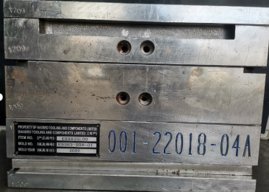 | Simon Spring Refresh | Techsen electronic(shenzhen) co.,ltd | 001-22018-04A | 1 | 370 | Steel | 332x350x450MM | MADE IN CHINA |  | 84807190 | 塑胶模具 | NEW | 2022 | 7,484
7 | Plastic Tooling | 001-22018-04B | Khuôn đúc linh kiện nhựa, chất liệu thép, kích thước: 332x350x450mm, Nhà sx: Techsen electronic(shenzhen) co.,ltd, China, Hàng mới 100% | 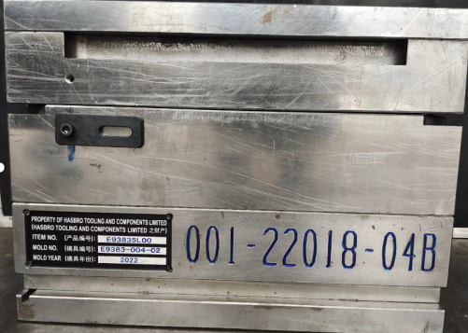 | Simon Spring Refresh | Techsen electronic(shenzhen) co.,ltd | 001-22018-04B | 1 | 370 | Steel | 332x350x450MM | MADE IN CHINA |  | 84807190 | 塑胶模具 | NEW | 2022 | 7,097
8 | Plastic Tooling | 001-22018-05A | Khuôn đúc linh kiện nhựa, chất liệu thép, kích thước: 272x300x300mm, Nhà sx: Techsen electronic(shenzhen) co.,ltd, China, Hàng mới 100% | 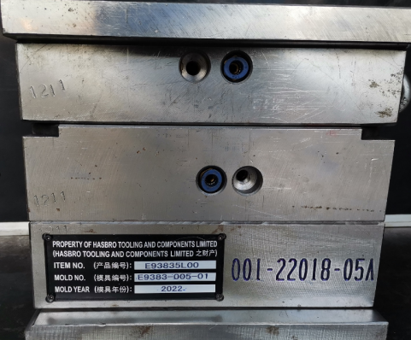 | Simon Spring Refresh | Techsen electronic(shenzhen) co.,ltd | 001-22018-05A | 1 | 166 | Steel | 272x300x300MM | MADE IN CHINA |  | 84807190 | 塑胶模具 | NEW | 2022 | 5,033
9 | Plastic Tooling | 001-22018-06A | Khuôn đúc linh kiện nhựa, chất liệu thép, kích thước: 332x350x450mm, Nhà sx: Techsen electronic(shenzhen) co.,ltd, China, Hàng mới 100% | 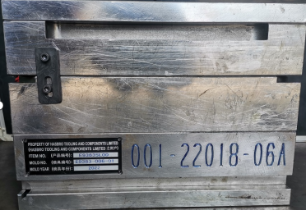 | Simon Spring Refresh | Techsen electronic(shenzhen) co.,ltd | 001-22018-06A | 1 | 378 | Steel | 332x350x450MM | MADE IN CHINA |  | 84807190 | 塑胶模具 | NEW | 2022 | 10,194
10 | Plastic Tooling | 001-22018-07A | Khuôn đúc linh kiện nhựa, chất liệu thép, kích thước: 332x350x450mm, Nhà sx: Techsen electronic(shenzhen) co.,ltd, China, Hàng mới 100% | 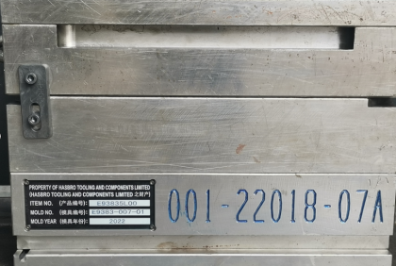 | Simon Spring Refresh | Techsen electronic(shenzhen) co.,ltd | 001-22018-07A | 1 | 378 | Steel | 332x350x450MM | MADE IN CHINA |  | 84807190 | 塑胶模具 | NEW | 2022 | 10,194
11 | Plastic Tooling | 001-22018-08A | Khuôn đúc linh kiện nhựa, chất liệu thép, kích thước: 332x350x450mm, Nhà sx: Techsen electronic(shenzhen) co.,ltd, China, Hàng mới 100% | 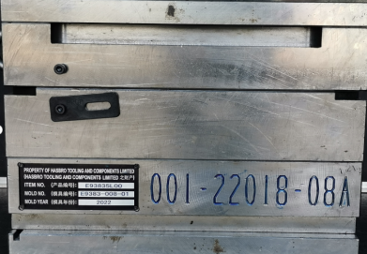 | Simon Spring Refresh | Techsen electronic(shenzhen) co.,ltd | 001-22018-08A | 1 | 378 | Steel | 332x350x450MM | MADE IN CHINA |  | 84807190 | 塑胶模具 | NEW | 2022 | 10,194
12 | Plastic Tooling | 001-22018-09A | Khuôn đúc linh kiện nhựa, chất liệu thép, kích thước: 332x350x450mm, Nhà sx: Techsen electronic(shenzhen) co.,ltd, China, Hàng mới 100% | 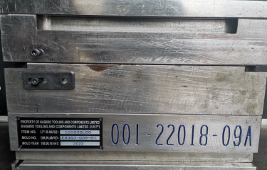 | Simon Spring Refresh | Techsen electronic(shenzhen) co.,ltd | 001-22018-09A | 1 | 378 | Steel | 332x350x450MM | MADE IN CHINA |  | 84807190 | 塑胶模具 | NEW | 2022 | 10,194

13 | Plastic Tooling | 001-22017-01A | Khuôn đúc linh kiện nhựa, chất liệu thép, kích thước: 392x500x700mm, Nhà sx: Techsen electronic(shenzhen) co.,ltd, China, Hàng mới 100% | 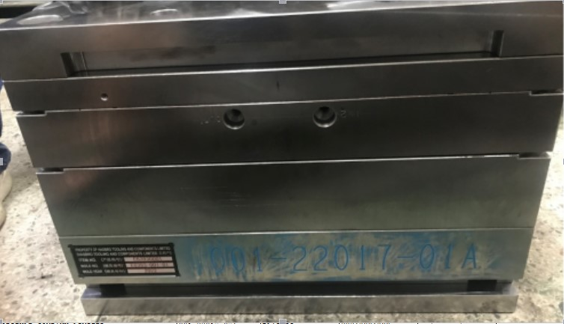 | BOP IT | PROPSTYLE COMPANY LIMITED | 001-22017-01A | 1 | 950 | PLASTIC | 392*500*700 | made in china |  | 84807190 | 塑胶模具 | NEW | 2022 | 17,807
14 | Plastic Tooling | 001-22017-02A | Khuôn đúc linh kiện nhựa, chất liệu thép, kích thước: 362x350x450mm, Nhà sx: Techsen electronic(shenzhen) co.,ltd, China, Hàng mới 100% | 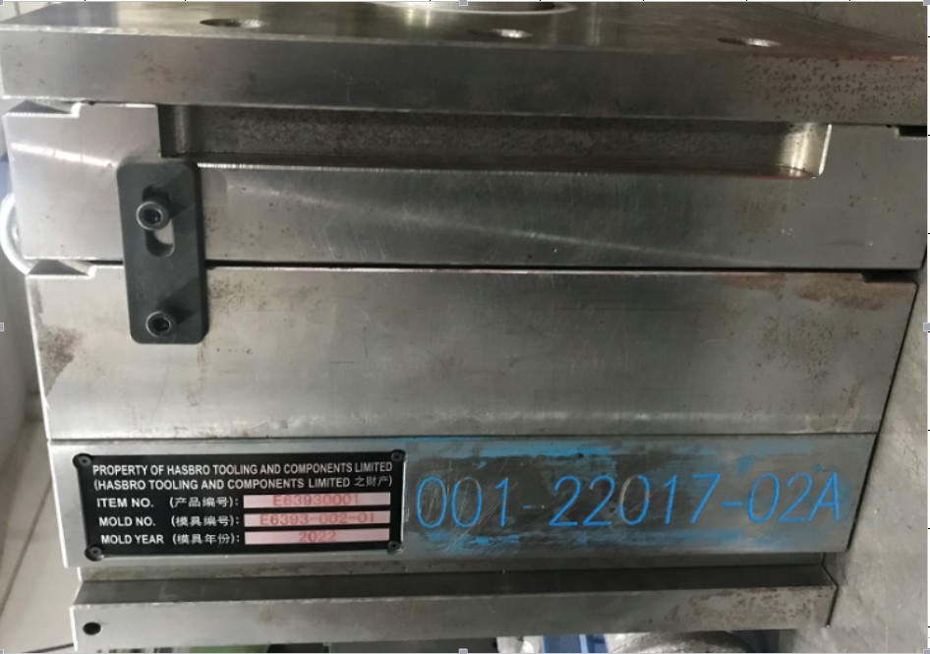 | BOP IT | PROPSTYLE COMPANY LIMITED | 001-22017-02A | 1 | 358 | PLASTIC | 362*350*450 | made in china |  | 84807190 | 塑胶模具 | NEW | 2022 | 9,291
15 | Plastic Tooling | 001-22017-03A | Khuôn đúc linh kiện nhựa, chất liệu thép, kích thước: 322x300x450mm, Nhà sx: Techsen electronic(shenzhen) co.,ltd, China, Hàng mới 100% | 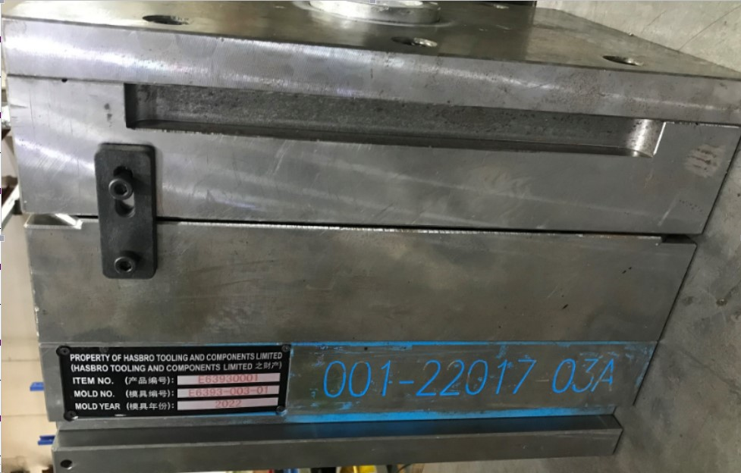 | BOP IT | PROPSTYLE COMPANY LIMITED | 001-22017-03A | 1 | 275 | PLASTIC | 322*300*450 | made in china |  | 84807190 | 塑胶模具 | NEW | 2022 | 6,323
16 | Plastic Tooling | 001-22017-04A | Khuôn đúc linh kiện nhựa, chất liệu thép, kích thước: 332x400x400mm, Nhà sx: Techsen electronic(shenzhen) co.,ltd, China, Hàng mới 100% | 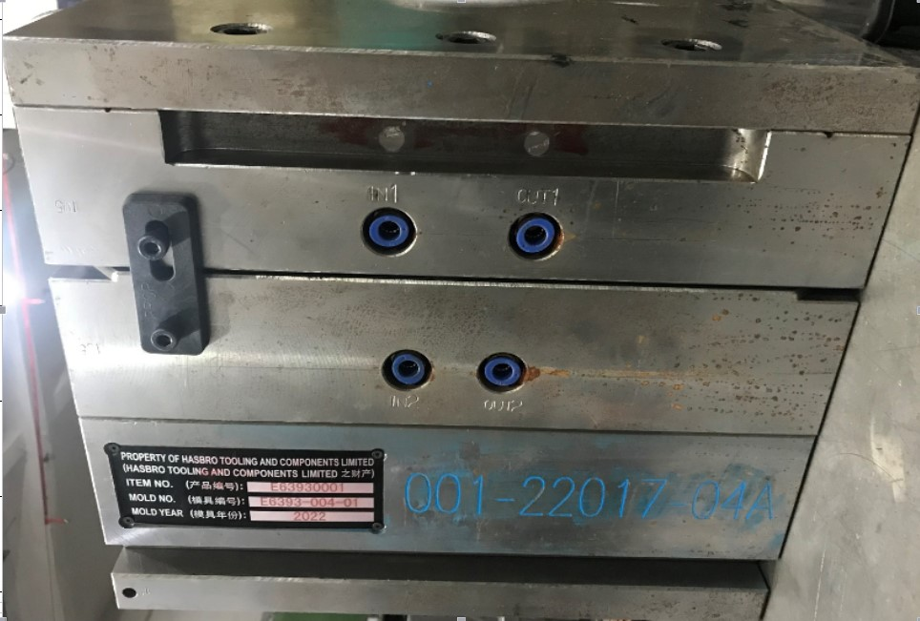 | BOP IT | PROPSTYLE COMPANY LIMITED | 001-22017-04A | 1 | 338 | PLASTIC | 332*400*400 | made in china |  | 84807190 | 塑胶模具 | NEW | 2022 | 7,871
17 | Plastic Tooling | 001-22017-05A | Khuôn đúc linh kiện nhựa, chất liệu thép, kích thước: 302x300x400mm, Nhà sx: Techsen electronic(shenzhen) co.,ltd, China, Hàng mới 100% | 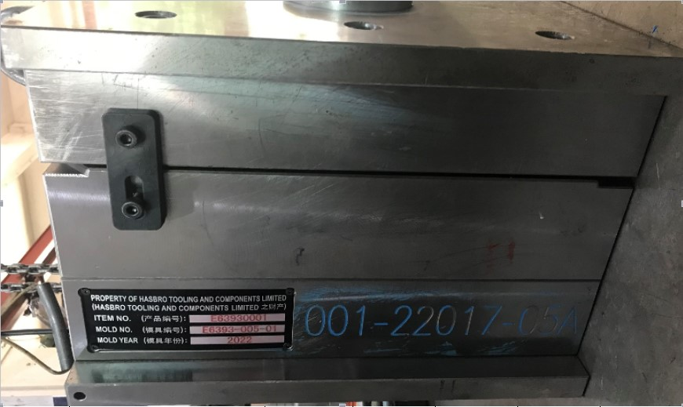 | BOP IT | PROPSTYLE COMPANY LIMITED | 001-22017-05A | 1 | 221 | PLASTIC | 302*300*400 | made in china |  | 84807190 | 塑胶模具 | NEW | 2022 | 6,839
18 | Plastic Tooling | 001-22017-06A | Khuôn đúc linh kiện nhựa, chất liệu thép, kích thước: 332x350x350mm, Nhà sx: Techsen electronic(shenzhen) co.,ltd, China, Hàng mới 100% | 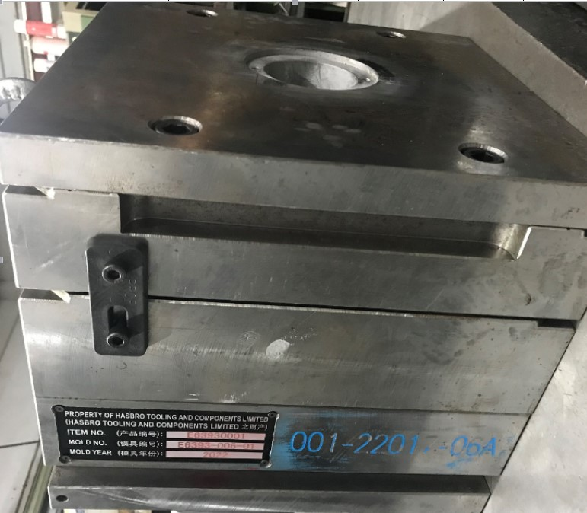 | BOP IT | PROPSTYLE COMPANY LIMITED | 001-22017-06A | 1 | 250 | PLASTIC | 332*350*350 | made in china |  | 84807190 | 塑胶模具 | NEW | 2022 | 6,968
19 | Plastic Tooling | 001-22017-07A | Khuôn đúc linh kiện nhựa, chất liệu thép, kích thước: 292x300x300mm, Nhà sx: Techsen electronic(shenzhen) co.,ltd, China, Hàng mới 100% | 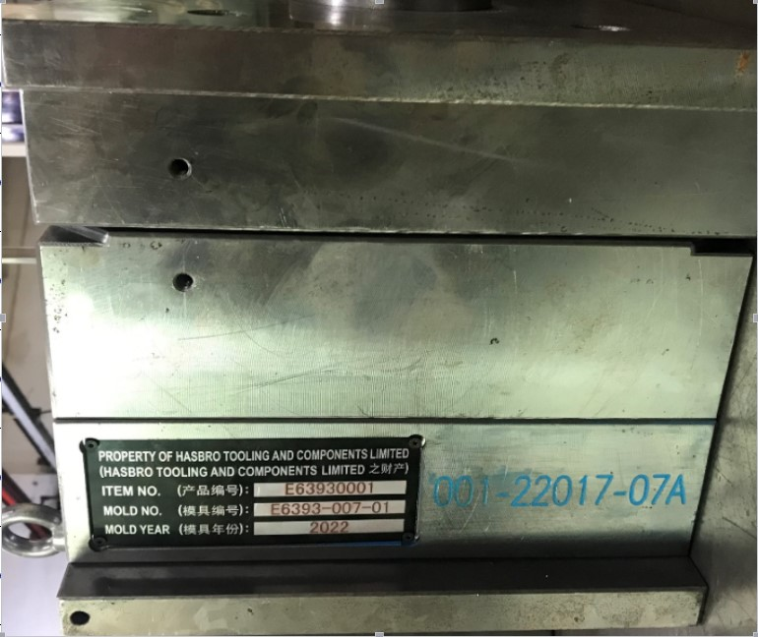 | BOP IT | PROPSTYLE COMPANY LIMITED | 001-22017-07A | 1 | 162.52 | PLASTIC | 292*300*300 | made in china |  | 84807190 | 塑胶模具 | NEW | 2022 | 5,291

 |  |  |  |  |  |  |  |  |  |  |  |  |  |  |  |  | Total | 168,653

